項目②-１
大阪府中央卸売市場 経営展望の評価

項目② 取扱数量に関する目標の達成状況

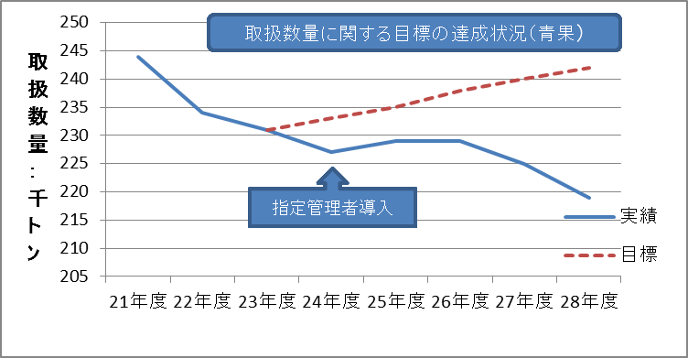
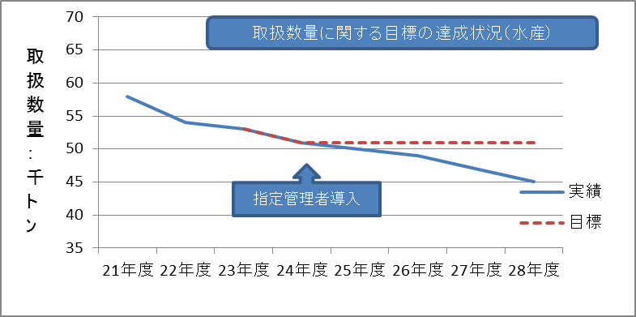

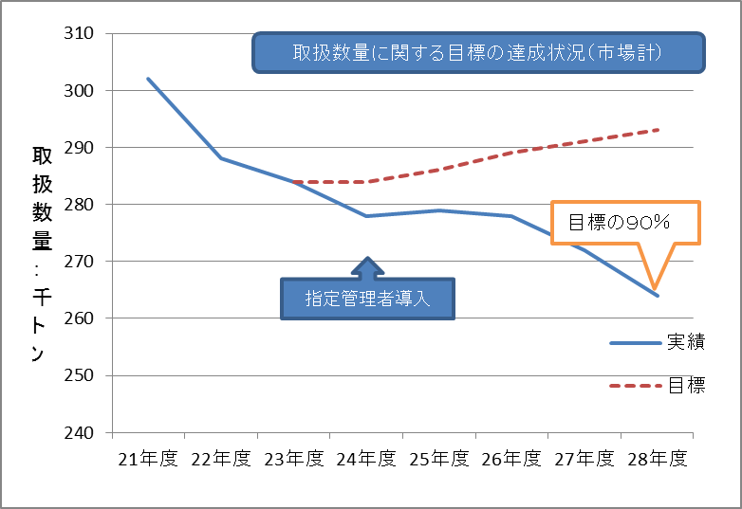

 | 【平成28年度の実績】
 |  | 27年度実績 |  | 28年度実績 |  | 対前年比 |  | 目標達成率
 | 青 果 | 225,083 | トン | 219,218 | トン | 97 | % | 91 | %
 | 水産物 | 46,902 | トン | 44,764 | トン | 95 | % | 88 | %
 | 合 計 | 271,985 | トン | 263,982 | トン | 97 | % | 90 | %

項目②-２
＜参考＞

取扱金額の状況
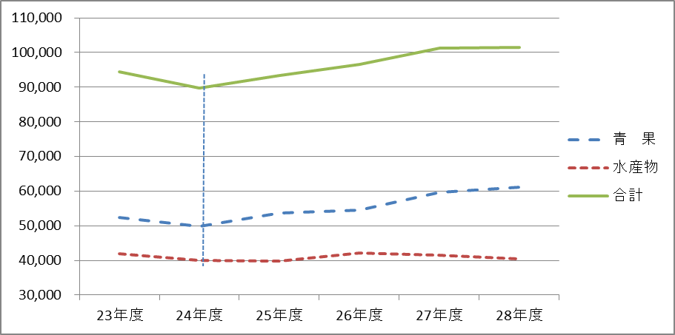

指定管理者導入

 | 【取扱金額の実績】 |  |  |  |  |  | （単位：百万円）
 |  | 23年度 | 24年度 | 25年度 | 26年度 | 27年度 | 28年度
 | 青 果 | 52,465 | 49,821 | 53,619 | 54,433 | 59,704 | 61,177
 | 水産物 | 41,938 | 39,973 | 39,767 | 42,240 | 41,548 | 40,370
 | 合 計 | 94,403 | 89,794 | 93,386 | 96,673 | 101,252 | 101,547

項目③－２
大阪府中央卸売市場 主な施設整備の実績（H24～H28）

合 計
７１３百万円
平成２４年度 | ○大規模改修 特別高圧受変電設備改修工事 中央監視設備改修工事 冷蔵庫棟耐震改修工事（Ｈ２３～Ｈ２４） 高圧受変電設備改修工事（水産棟第１電気室） 荷物用昇降機設備改修工事（青果棟A2） | ≪費用（税込み）≫ ○大規模改修 開設者 ５３２百万円 ○修繕 ※緊急修繕等含む 開設者 ６９百万円 指定管 ５３百万円 （計 １２２百万円） ○活性化事業（ハード・ソフト） 指定管 ５９百万円 | 合計 ７１３百万円
 | ○主な修繕・活性化事業（ハード） トイレ改修工事 管理棟ネオンサイン改修工事 冷蔵庫棟・高架下冷蔵庫冷凍機分解整備工事 駐車場車止め修繕工事（水産棟）
平成２５年度 | ○大規模改修 高圧受変電設備改修工事（青果棟第３電気室） 管理棟個別空調設置工事 | ≪費用（税込み）≫ ○大規模改修 開設者 １５８百万円 ○修繕 ※緊急修繕等含む 開設者 １１９百万円 指定管 １２４百万円 （計 ２４３百万円） ○活性化事業（ハード・ソフト） 指定管 １１２百万円 | 合 計 ５１３百万円
合 計
５１３百万円
 | ○主な修繕・活性化事業（ハード） トイレ改修工事 サイン塔整備工事 立体駐車場塗膜防水修繕工事（青果Ａ棟） 水産卸棟等通路修繕工事 等
平成２６年度 | ○大規模改修 高圧受変電設備改修工事（水産棟第２電気室） 昇降機設備改修工事（青果棟Ａ２コア他３件） 燃料電池設備付帯工事 管理棟・水産棟耐震改修工事（Ｈ２６～Ｈ２７） | ≪費用（税込み）≫ ○大規模改修 開設者 ２６８百万円 ○修繕 ※緊急修繕等含む 開設者 １２７百万円 指定管 ７４百万円 府依頼 ６５百万円 （計 ２６６百万円） ○活性化事業（ハード・ソフト） 指定管 １２９百万円 | 合 計 ６６３百万円
合 計
６６３百万円
※ H24～H28 総計
○建設改良（開設者） 1,549百万円（起債 775百万円）
○修繕（開設者） 405百万円
○修繕（指定管理者） 493百万円
○府依頼事業（納付金調整） 442百万円
○活性化事業(指定管理者) 516百万円
計 3,405百万円
 | ○主な修繕・活性化事業（ハード） トイレ改修工事 立体駐車場塗膜防水修繕工事（水産Ａ棟） (府依頼事業) 低圧幹線改修工事（水産Ｂブロック）
平成２７年度 | ○大規模改修 管理棟・水産棟耐震改修工事（Ｈ２６～Ｈ２７） 非常用自家発電設備改修工事 冷蔵庫棟荷物昇降機設備改修工事 高圧受変電設備改修工事（青果棟第２電気室） | ≪費用（税込み）≫ ○大規模改修 開設者 ４７７百万円 ○修繕※緊急修繕等含む 開設者 ５９百万円 指定管 １１３百万円 府依頼 ２３３百万円 （計 ４０５百万円） ○活性化事業（ハード・ソフト） 指定管 １１９百万円 | 合 計 １,００１百万円
合 計
１,００１百万円
 | ○主な修繕・活性化事業（ハード） トイレ改修工事 非常用放送設備改修工事 等 （府依頼事業） 立体駐車場塗膜防水修繕工事（青果Ｂブロック） 低圧幹線改修工事（青果Ｂブロック） 水産セリ場外１カ所舗装改修工事 青果２階大屋根整備工事
平成２８年度 | ○大規模改修 高圧受変電設備改修工事（青果棟第１電気室） | ≪費用（税込み）≫ ○大規模改修 開設者 １１４百万円 ○修繕※緊急修繕等含む 開設者 ３１百万円 指定管 １２９百万円 府依頼 １４４百万円 （計 ３０４百万円） ○活性化事業（ハード・ソフト） 指定管 ９７百万円 | 合 計 ５１５百万円
合 計
５０１百万円
 | ○主な修繕・活性化事業（ハード） 計量器取替工事 トイレ改修工事 等 (府依頼事業) 低圧幹線改修工事（青果Aブロック） 立体駐車場塗膜防水修繕工事（水産Bブロック） 高架下冷蔵庫棟デフロストタンク更新工事

